減圧解除A (2)
ZN-32N2
PCVZJ10:系内減圧時の圧力調整弁
PICRAZJ10の設定値に対し窒素パージにてコントロールしている
※後留は、主留終了時にZT-77へ溜まった液を後留としている。

PRV
ZN32
PG
休転前
主留終了⇒熱媒循環ポンプ停止
窒素吹き込みボタン（現場スイッチ）を押下すると、
PICRAZJ10の設定が4.26KPa⇒20KPa
ZN-32N2より窒素10秒バージされる。
1回押下では圧力が20KPaにはならないため
4・5回押下し留去を停止させる（目視）
バルブA、Bを切替え、ZT-56へ落とし
バルブAを閉止⇒ZT-56のみ減圧解除⇒抜き出し。
休転後（今回操作）
主留終了⇒熱媒循環ポンプ停止
窒素吹き込みボタンを押下
PICRAZJ10の設定が4.26KPa⇒9KPa
ZN-32N2より窒素10秒バージされる。
1回押下では圧力が20KPaにはならないため
4・5回押下し留去を停止（目視）
バルブA、Bを切替え、ZT-56へ落とし
バルブAを閉止⇒ZT-56のみ減圧解除⇒抜き出し。
N2
N2
N2
カードル
N2
PICRAZJ10

WC
ZN-32
コンデンサー
スクラバー
H
PICRA
WH
コールド
トラップ
ZJ10
H,HH
H
ZT77
PIA
PG
ZP129
O2IA
BRR
ZT77
H,HH
PICA
BR
ZT-77
ポット
タンク
ZP259
バッファー
タンク
BRR
ZJ-10
精留塔
初留
・
主留
BRR
ZP47R
FIA
A
PG
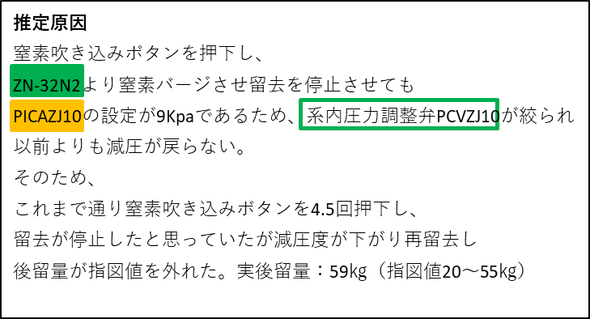
B
ZP259
BR

ZP
-
259
真空ポンプ

中・後留
還流
ポンプ
ZT56
PG
N2
DMCD
ZT-56
留去受け槽
N2

PG
ZT56a
FG
スクラバー
ZK04
N2
WH
N2

ドラム抜き出し
FIA
N2
L
ZJ15N
HMA化反応槽

ZK04
TR
ZK04
TI

熱媒
ZJ
-
15
アンモニア
吸収塔
中和
ピット

Sheet4
推定原因
窒素吹き込みボタンを押下し、
ZN-32N2より窒素バージさせ留去を停止させても
PICAZJ10の設定が9Kpaであるため、系内圧力調整弁PCVZJ10が絞られ
以前よりも減圧が戻らない。
そのため、
これまで通り窒素吹き込みボタンを4.5回押下し、
留去が停止したと思っていたが減圧度が下がり再留去し
後留量が指図値を外れた。実後留量：59㎏（指図値20～55㎏）

